Pgta y soluc
Práctica 2 | TFA | 2020i

Pgta 1 | Mediante un proceso de laminación se pretende reducir el espesor de una plancha de acero de 1850mm de ancho y 3.5mm de espesor. Si los cilindros empleados tienen un diámetro de 0.3ab ("ab" son los primeros dígitos de su DNI) metros. Los cilindros giran a 3.14 rad/s. Se pide
 | a) Calcular la carga en los cilindros para reducir el espesor de la plancha a 3mm
 | b) Calcular la potencia para desarrollar el proceso de laminado

 | El material se comporta según las siguientes constantes: K = 1250MPa y n 0.18
Solución
a) | Cálculo de la deformación(ε) |  |  |  |  |  | Diámetro cilindro |  | 0.375
 | ho | 3.5 | mm | ε | 0.15415067983 | w | 1.85 | m | Δh | 0.5 | mm
2.75 | hf | 3 | mm | ε^n | 0.71421699474 | R | 0.1875 | m | R*Δh | 0.00009375
 | k | 1250 | MPa | Yf | 756.58579952 | Mpa |  |  | L | 0.0096824583655 | m
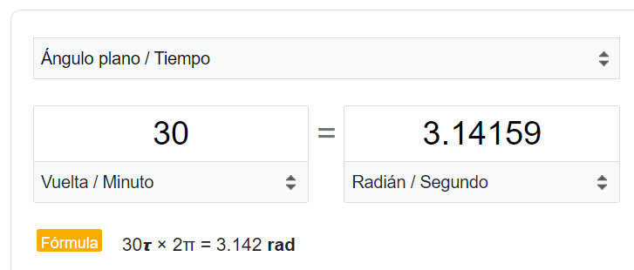
 | n | 0.18 |  |  | 756585799 | Pa |  |  | N | 30 | rev/min
 |  |  |  | F
 | Yf | 756.585800 | MPa |  | Pa
 | F | 13.552379432 | MN | 13552379.432
 | Pot | 412241.85031 | Watts | 412.24185031 | Kw
 | Pot(HP) | 552.82533232 | HP

Pgta 2 |  | Ultimo dígito del DNI |  | 4
 |  | Do | 90 | mm | Ao | 6361.74 |  |  | Espesor | 14
 |  | Lo | 250 | mm | Af | 1414 |  |  | Cx | 226
 |  | r | 4.4991089109 |  | Remanente | 25 |  |  | Dequiv | 39.283109852
 |  |  |  |  |  |  |  |  | Cc | 123.41181791
 |  | Kx | 1.0580227578
 |  |  |  |  |  | K | 400 | MPa
 |  | Volum pasado por el dado | 1431391.5 | mm3 |  | n | 0.14
 |  | Longitud final | 1012.299505 | mm

 |  | ε | 1.5038793574 |  | Yf | 376.6154005
 |  | ε^n | 1.0733538914 |  | εx | 2.8302371324
 |  | a | 0.8 |  | pf | 3158.2186717
 |  | b | 1.35 |  | F | 20091766.053 | N
 |  |  |  |  |  | 2048090.3214 | Kg
 |  |  |  |  |  | 2048.0903214 | Ton

